情報入力シート
仕入控除税額報告書及び要返還相当額計算書作成ツール【令和5年度設備整備事業補助金用】
提出資料に共通な項目をあらかじめまとめて入力することで、作成誤りを防止するため作成しました。
下記注意事項を確認のうえ利用してください。
・医療法人等の事業期間が４月１日から３月３１日までではない場合など、事業期間が二期以上にまたがる場合や
消費税率が１０％以外の支出がある場合、このツールは使用できません。
・最初に下記「入力欄」に必要事項を入力したうえで、次に各シートの黄色に着色されたセルに必要事項を入力してください。
このツールで作成した各シートの内容について、誤りがないか必ず確認してください。
・このツールで提出資料を作成した場合は、各シートを印刷せずに、このファイルをそのまま提出してください。
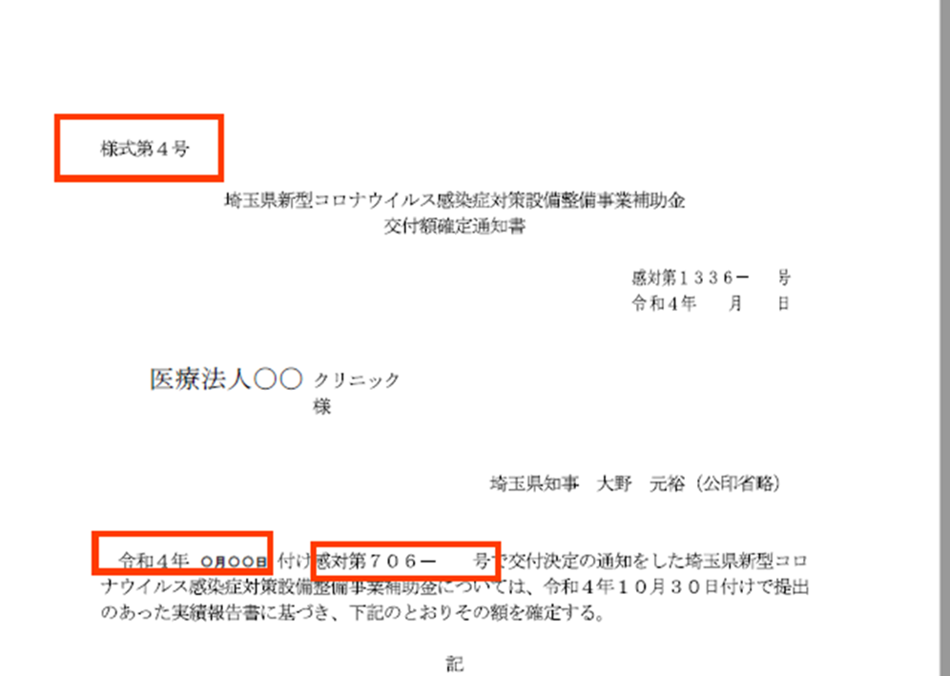
⑤「交付決定通知」
⑥「交付決定通知書の文書番号」
 |  |  |  |  | 選択肢

 | 記入例 |  | 入力欄 |  | ○
提出日 | 2024-12-01 | ① |  | 入力必須
住所 | さいたま市大宮区〇〇１－２－３ | ② |  | 入力必須
名称 | 医療法人〇〇〇〇 | ③ |  | 入力必須
代表者職・氏名 | 理事長●●●● | ④ |  | 入力必須
交付決定通知 | 2023-08-05 | ⑤ |  | 入力必須
交付決定通知書の文書番号 | 1234-56 | ⑥ |  | 入力必須
施設の名称 | △△病院 | ⑦ |  | 入力必須
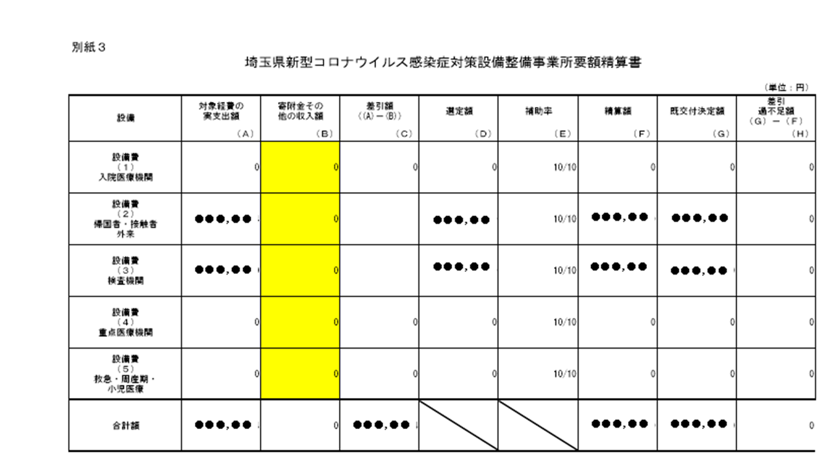
医療機関コード | 1134567890 | ⑧ |  | 入力必須
施設所在地 | さいたま市浦和区〇〇１－２－３ | ⑨ |  | 入力必須
担当者（所属） | 事務長 |  |  | 入力必須
担当者 | □□□□ |  |  | 入力必須
連絡先 | ０００－１２３－４５６７ |  |  | 入力必須
経理処理した決算月 | 令和5年12月期 |  |  | 入力必須
決算月が二期にまたがり経理処理をしている場合は、二期マタギ用の計算シートをご使用ください。
補助金確定額 | 12,845,000 | ⑩ | 0 | 自動計算
入院医療機関設備整備事業 | 4,000,000 | ⑪ |  | 該当のみ
外来対応医療機関設備整備事業 | 345,000 | ⑫ |  | 該当のみ
⑪～⑮各事業の補助金確定金額
検査機関設備整備事業 | 2,000,000 | ⑬ |  | 該当のみ
重点医療機関等設備整備事業 | 4,000,000 | ⑭ |  | 該当のみ
疑う患者受入れのための救急・周産期・小児医療体制確保事業（設備整備） | 2,000,000 | ⑮ |  | 該当のみ
外来対応医療機関確保事業 | 500,000 | ⑯ |  | 該当のみ
※補助事業で購入をしたものが令和5年10月以降の経理処理であるか。 | ○ |  |  | 該当のみ
令和5年10月以降に経理処理をしている場合は、インボイス対応内容について確認する場合がありますので御了承ください。

仕入控除の方法など
Ａ 申告義務なし | ○ |  |  | 選択
（基準期間における課税売上高（税抜）） | 1,234,567 |  |  | 該当のみ
Ｂ 簡易課税方式 | ○ |  |  | 選択
Ｃ 特定収入割合５％超 | ○ |  |  | 選択
（特定収入割合） | 12.34% |  |  | 該当のみ
Ｄ その他 | ○ |  |  | 選択
（具体的な理由） |  |  |  | 該当のみ
Ｅ 全額控除 | ○ |  |  | 選択
Ｆ 個別対応方式 | ○ |  |  | 選択
Ｇ 一括比例方式 | ○ |  |  | 選択
 |  |  | どれか一つを選んでください。

※以下の欄は、上記でＡ～Ｄを選んだときは入力不要です。※
補助金の使途について
税務申告で明らかになっている | ○ |  |  | 該当のみ
税務申告で明らかになっていない | ○ |  |  | 該当のみ
 |  |  | どれか一つを選んでください。
課税売上割合
課税資産の譲渡等の対価の額 | 255,501,682 | ⑯ |  | 該当のみ
資産の譲渡等の対価の額 | 287,501,682 | ⑰ |  | 該当のみ
（課税売上割合） |  |  | #DIV/0! | 自動計算
税務申告上で課税売上割合の端数処理をしている場合の課税売上割合 |  | ⑱ |  | 該当のみ

二期マタギについて
